Homoplato
 |  |  | Entrada |  |  | Salida
 |  | Relacion | Torque[Nm] | RPM | Eficiencia Aprox. | Torque salida[Nm] | RPM
Motor | Oruga | 1 | 0.1961 | 5000.0000 | 1.0000 | 0.1961 | 5000.0000
1 | 1
Oruga | Engrane1 | 20 | 0.1961 | 5000.0000 | 0.8791 | 3.4480 | 219.7875
1 | 20
Engrane1 | Engrane2 | 1 | 3.4480 | 219.7875 | 0.9800 | 3.3791 | 215.3917
20 | 20
Engrane2 | Conico A | 1 | 3.3791 | 215.3917 | 1.0000 | 3.3791 | 215.3917
20 | 12
Conico A | Conico B | 1 | 3.3791 | 215.3917 | 0.9700 | 3.2777 | 208.9300
12 | 12
ConicoR A | ConicoR B | 1 | 3.2777 | 208.9300 | 0.9700 | 3.1794 | 202.6621
15 | 15

Husillo |  | Torque[Nm] | RPM | Avance[mm/min] | Avance[mm/s]
 |  | 3.1793629868 | 202.66209757 | 506.65524394 | 8.4442540656

Calculado con motor 775
revoluciones maximas 10000
diametro del husillo es 8
 |  |  | Material | Iglidur I190PF
 |  |  | Fuerza [Mpa] | 70

 | Oruga | Engrane1 | Engrane2 | Conico A | Conico B | ConicoR A | ConicoR B
Ancho engrane [in] | 1.38 | 0.59 | 0.59 | 0.50 | 0.50 | 0.53 | 0.53
Fuerza material [Lb*in^2] | 10152.66 | 10152.66 | 10152.66 | 10152.66 | 10152.66 | 10152.66 | 10152.66
Factor de forma diente | 0.2 | 0.32 | 0.32 | 0.245 | 0.245 | 0.245 | 0.245
Paso diametral | 17 | 17 | 17 | 20 | 20 | 19 | 19
Diametro primitivo [in] | 0.59 | 1.18 | 1.18 | 0.60 | 0.60 | 0.79 | 0.79
Dientes | 1 | 20 | 20 | 12 | 12 | 15 | 15

Gusano
RPM | V | W | Torque maximo | Torque entrada | Torque salida
2000 | 309.4488 | 89.6070 | 86.0554 | 0.1961 | 0.1961
3000 | 464.1732 | 78.3178 | 75.2137
4000 | 618.8976 | 71.2946 | 68.4689
5000 | 773.6220 | 66.5036 | 63.8678
6000 | 928.3465 | 63.0266 | 60.5285
7000 | 1083.0709 | 60.3881 | 57.9946
8000 | 1237.7953 | 58.3175 | 56.0061
9000 | 1392.5197 | 56.6492 | 54.4039
10000 | 1547.2441 | 55.2764 | 53.0856

Engrane1
RPM | V | W | Torque maximo | Torque entrada | Torque salida
87.9150 | 27.0985 | 102.3564 | 6.8027 | 0.1961 | 3.3791
131.8725 | 40.6478 | 98.1757 | 6.5249
175.8300 | 54.1970 | 94.4408 | 6.2767
219.7875 | 67.7463 | 91.0838 | 6.0535
263.7450 | 81.2955 | 88.0503 | 5.8519
307.7025 | 94.8448 | 85.2955 | 5.6688
351.6600 | 108.3940 | 82.7828 | 5.5019
395.6175 | 121.9433 | 80.4816 | 5.3489
439.5750 | 135.4925 | 78.3663 | 5.2083

Engrane 2
RPM | V | W | Torque maximo | Torque entrada | Torque salida
86.1567 | 26.5565 | 102.5340 | 6.8145 | 3.3791 | 3.3791
129.2350 | 39.8348 | 98.4133 | 6.5407
172.3134 | 53.1131 | 94.7249 | 6.2955
215.3917 | 66.3913 | 91.4042 | 6.0748
258.4701 | 79.6696 | 88.3988 | 5.8751
301.5484 | 92.9479 | 85.6659 | 5.6935
344.6268 | 106.2261 | 83.1699 | 5.5276
387.7051 | 119.5044 | 80.8815 | 5.3755
430.7835 | 132.7827 | 78.7756 | 5.2355

Conico A
RPM | V | W | Torque maximo | Torque entrada | Torque salida
86.1567 | 13.5438 | 59.2270 | 2.0075 | 3.3791 | 3.2777
129.2350 | 20.3157 | 57.8844 | 1.9620
172.3134 | 27.0877 | 56.6218 | 1.9192
215.3917 | 33.8596 | 55.4324 | 1.8789
258.4701 | 40.6315 | 54.3099 | 1.8408
301.5484 | 47.4034 | 53.2489 | 1.8049
344.6268 | 54.1753 | 52.2444 | 1.7708
387.7051 | 60.9472 | 51.2920 | 1.7386
430.7835 | 67.7192 | 50.3878 | 1.7079

Conico B
RPM | V | W | Torque maximo | Torque entrada | Torque salida
83.5720 | 13.1375 | 59.3103 | 2.0103 | 3.2777 | 3.1794
125.3580 | 19.7063 | 58.0018 | 1.9660
167.1440 | 26.2750 | 56.7694 | 1.9242
208.9300 | 32.8438 | 55.6064 | 1.8848
250.7160 | 39.4126 | 54.5073 | 1.8475
292.5020 | 45.9813 | 53.4668 | 1.8123
334.2880 | 52.5501 | 52.4805 | 1.7788
376.0740 | 59.1188 | 51.5442 | 1.7471
417.8600 | 65.6876 | 50.6542 | 1.7169

ConicoR A
RPM | V | W | Torque maximo | Torque entrada | Torque salida
83.5720 | 17.2862 | 64.7919 | 2.8897 | 3.2777 | 3.2777
125.3580 | 25.9293 | 62.9722 | 2.8085
167.1440 | 34.5724 | 61.2866 | 2.7333
208.9300 | 43.2155 | 59.7209 | 2.6635
250.7160 | 51.8586 | 58.2625 | 2.5985
292.5020 | 60.5017 | 56.9010 | 2.5377
334.2880 | 69.1448 | 55.6269 | 2.4809
376.0740 | 77.7879 | 54.4321 | 2.4276
417.8600 | 86.4310 | 53.3094 | 2.3775

ConicoR B
RPM | V | W | Torque maximo | Torque entrada | Torque salida
81.0648 | 16.7676 | 64.9057 | 2.8947 | 3.2777 | 3.1794
121.5973 | 25.1514 | 63.1303 | 2.8155
162.1297 | 33.5352 | 61.4823 | 2.7421
202.6621 | 41.9191 | 59.9486 | 2.6736
243.1945 | 50.3029 | 58.5176 | 2.6098
283.7269 | 58.6867 | 57.1794 | 2.5501
324.2594 | 67.0705 | 55.9252 | 2.4942
364.7918 | 75.4543 | 54.7473 | 2.4417
405.3242 | 83.8381 | 53.6390 | 2.3922

Componentes homoplato
Unidades:
mm
Grados

MEDIDAS | Oruga | Engrane1 | Engrane2 | Conico A | Conico B | ConicoR A | ConicoR B
Dientes | 1 | 20 | 20 | 12 | 12 | 15 | 15
Diamtro Externo | 17.99 | 32.87 | 32.87 | 17.78 | 17.78 | 22.73 | 22.73
Diametro primitivo | 15.00 | 29.88 | 29.88 | 15.24 | 15.24 | 20.05 | 20.05
Diametro interno | 11.51 | 26.40 | 26.40 | 12.28 | 12.28 | 16.93 | 16.93
Modulo | 1.49 | 1.49 | 1.49 | 1.27 | 1.27 | 1.34 | 1.34
Paso diametral | 17 | 17 | 17 | 20 | 20 | 19 | 19
Angulo | 0.00 | 0.00 | 0.00 | 45.00 | 45.00 | 45.00 | 45.00
Angulo de presion | 20.00 | 20.00 | 20.00 | 20.00 | 20.00 | 20.00 | 20.00
Ancho | 35.00 | 14.94 | 14.94 | 12.70 | 12.70 | 13.37 | 13.37

Paso | 4.69 | 4.69 | 4.69 | 3.99 | 3.99 | 4.20 | 4.20
Alto diente | 3.24 | 3.24 | 3.24 | 2.75 | 2.75 | 2.90 | 2.90
Cabeza diente | 1.49 | 1.49 | 1.49 | 1.27 | 1.27 | 1.34 | 1.34
Pie diente | 1.74 | 1.74 | 1.74 | 1.48 | 1.48 | 1.56 | 1.56
Radio pie diente | 0.45 | 0.45 | 0.45 | 0.38 | 0.38 | 0.40 | 0.40
Espesor del diente | 2.35 | 2.35 | 2.35 | 1.99 | 1.99 | 2.10 | 2.10
Espacio entre dientes | 2.35 | 2.35 | 2.35 | 1.99 | 1.99 | 2.10 | 2.10

Bicep
Calculado con motor 775
revoluciones maximas 10000
 |  |  | 0.1961 | 1764.9

 |  |  |  | Entrada |  |  | Salida
Sol | Planeta | Anillo | Relacion | Torque [Nm] | RPM | Eficiencia Aprox | Torque [Nm] | RPM
Sistema 0 (carier-sol) |  |  | 4 | 0.1961 | 5000 | 0.97 | 0.760868 | 1212.5
12 | 12 | 36
Sistema 1 (carrier-sol) |  |  | 4 | 0.760868 | 1212.5 | 0.97 | 2.95216784 | 294.03125
12 | 12 | 36
Conico A | Conico B |  | 1 | 2.95216784 | 294.03125 | 0.97 | 2.8636028048 | 285.2103125
20 | 20

Husillo |  | Torque[Nm] | RPM | Avance[mm/min] | Avance[mm/s]
 |  | 2.8636028048 | 285.2103125 | 713.02578125 | 11.883763021

 |  | Material | Iglidur I190PF
 |  | Fuerza [Mpa] | 70

 | Sol 0 | Planeta 0 | Anillo 0 | Conico A | Conico B
Ancho engrane [in] | 0.5 | 0.5 | 0.5 | 0.66666666667 | 0.66666666667
Fuerza material [Lb*in^2] | 10152.66 | 10152.66 | 10152.66 | 10152.66 | 10152.66
Factor de forma diente | 0.245 | 0.245 | 0.377 | 0.32 | 0.32
Paso diametral | 20 | 20 | 20 | 30 | 30
Diametro primitivo [in] | 0.6 | 0.6 | 1.8 | 0.66666666667 | 0.66666666667
Dientes | 12 | 12 | 36 | 20 | 20

Sol 0
RPM | V | W | Torque maximo | Torque entrada | Torque salida
242.5 | 38.121 | 54.718598953 | 1.8547001046
485 | 76.242 | 49.312872418 | 1.6714717004
727.5 | 114.363 | 45.218188858 | 1.5326814138
970 | 152.484 | 42.009181992 | 1.4239113524
1212.5 | 190.605 | 39.426539615 | 1.3363720663
1455 | 228.726 | 37.303178505 | 1.2644002295
1697.5 | 266.847 | 35.52658903 | 1.2041823009
1940 | 304.968 | 34.018235829 | 1.1530563055
2182.5 | 343.089 | 32.721634044 | 1.1091076754
2425 | 381.21 | 31.595117966 | 1.0709241413

Planeta 0
RPM | V | W | Torque maximo | Torque entrada | Torque salida
1000 | 157.2 | 41.659800309 | 1.412068976
2000 | 314.4 | 33.679535071 | 1.1415759616
3000 | 471.6 | 29.435117646 | 0.99771040964
4000 | 628.8 | 26.800792931 | 0.90841933828
Considero que el anillo rota como el carrier aunque esten fijos para calcular las fuerzas.
5000 | 786 | 25.006459788 | 0.84759998379
6000 | 943.2 | 23.705599651 | 0.8035070158
7000 | 1100.4 | 22.719250763 | 0.7700744824
8000 | 1257.6 | 21.945654406 | 0.74385324736
9000 | 1414.8 | 21.322676512 | 0.72273726146
10000 | 1572 | 20.810231491 | 0.70536781391

Anillo 0
RPM | V | W | Torque maximo | Torque entrada | Torque salida |  | RPM Carrier
1000 | 471.6 | 502472.62854 | 51094.292683 |  |  |  | 1000
2000 | 943.2 | 1003882.048 | 102080.47218 |  |  |  | 2000
3000 | 1414.8 | 1505291.4674 | 153066.65167 |  |  |  | 3000
4000 | 1886.4 | 2006700.8868 | 204052.83117 |  |  |  | 4000
5000 | 2358 | 2508110.3062 | 255039.01067 |  |  |  | 5000
6000 | 2829.6 | 3009519.7256 | 306025.19016 |  |  |  | 6000
7000 | 3301.2 | 3510929.1451 | 357011.36966 |  |  |  | 7000
8000 | 3772.8 | 4012338.5645 | 407997.54915 |  |  |  | 8000
9000 | 4244.4 | 4513747.9839 | 458983.72865 |  |  |  | 9000
10000 | 4716 | 5015157.4033 | 509969.90814 |  |  |  | 10000

Sol 1
RPM | V | W | Torque maximo | Torque entrada | Torque salida
58.80625 | 9.2443425 | 637.04487375 | 21.592789592
117.6125 | 18.488685 | 1211.904705 | 41.077802176
176.41875 | 27.7330275 | 1786.7645362 | 60.562814759
235.225 | 36.97737 | 2361.6243675 | 80.047827343
294.03125 | 46.2217125 | 2936.4841987 | 99.532839926
352.8375 | 55.466055 | 3511.34403 | 119.01785251
411.64375 | 64.7103975 | 4086.2038612 | 138.50286509
470.45 | 73.95474 | 4661.0636925 | 157.98787768
529.25625 | 83.1990825 | 5235.9235237 | 177.47289026
588.0625 | 92.443425 | 5810.783355 | 196.95790284

Planeta 1
RPM | V | W | Torque maximo | Torque entrada | Torque salida
1000 | 157.2 | 41.659800309 | 1.412068976
2000 | 314.4 | 33.679535071 | 1.1415759616
3000 | 471.6 | 29.435117646 | 0.99771040964
4000 | 628.8 | 26.800792931 | 0.90841933828
5000 | 786 | 25.006459788 | 0.84759998379
6000 | 943.2 | 23.705599651 | 0.8035070158
7000 | 1100.4 | 22.719250763 | 0.7700744824
8000 | 1257.6 | 21.945654406 | 0.74385324736
9000 | 1414.8 | 21.322676512 | 0.72273726146
10000 | 1572 | 20.810231491 | 0.70536781391

Anillo 1
RPM | V | W | Torque maximo | Torque entrada | Torque salida |  | RPM Carrier
242.5 | 114.363 | 122654.99333 | 12472.261716 |  |  |  | 242.5
485 | 228.726 | 244246.77754 | 24836.410243 |  |  |  | 485
727.5 | 343.089 | 365838.56174 | 37200.558771 |  |  |  | 727.5
970 | 457.452 | 487430.34595 | 49564.707299 |  |  |  | 970
1212.5 | 571.815 | 609022.13016 | 61928.855826 |  |  |  | 1212.5
1455 | 686.178 | 730613.91437 | 74293.004354 |  |  |  | 1455
1697.5 | 800.541 | 852205.69858 | 86657.152882 |  |  |  | 1697.5
1940 | 914.904 | 973797.48279 | 99021.301409 |  |  |  | 1940
2182.5 | 1029.267 | 1095389.267 | 111385.44994 |  |  |  | 2182.5
2425 | 1143.63 | 1216981.0512 | 123749.59846 |  |  |  | 2425

Conico A
RPM | V | W | Torque maximo | Torque entrada | Torque salida
58.80625 | 10.271491667 | 69.55165669 | 2.6194113033
117.6125 | 20.542983333 | 67.152998068 | 2.5290745118
176.41875 | 30.814475 | 64.967825207 | 2.4467778885
235.225 | 41.085966667 | 62.968851362 | 2.3714937769
294.03125 | 51.357458333 | 61.133249978 | 2.3023624975
352.8375 | 61.62895 | 59.441779159 | 2.2386593739
411.64375 | 71.900441667 | 57.878104591 | 2.1797692333
470.45 | 82.171933333 | 56.428270333 | 2.1251664758
529.25625 | 92.443425 | 55.080281145 | 2.0743993441
588.0625 | 102.71491667 | 53.823769839 | 2.0270773956

Conico B
RPM | V | W | Torque maximo | Torque entrada | Torque salida
57.0420625 | 9.9633469167 | 69.627242358 | 2.6222579638
114.084125 | 19.926693833 | 67.290599243 | 2.5342567618
171.1261875 | 29.89004075 | 65.156494576 | 2.4538834371
228.16825 | 39.853387667 | 63.199688427 | 2.3801874191
285.2103125 | 49.816734583 | 61.398967406 | 2.3123697822
342.252375 | 59.7800815 | 59.736372511 | 2.2497541658
399.2944375 | 69.743428417 | 58.196598105 | 2.1917641383
456.3365 | 79.706775333 | 56.766519336 | 2.1379053998
513.3785625 | 89.67012225 | 55.434817099 | 2.0877516571
570.420625 | 99.633469167 | 54.191677808 | 2.040933317

Componentes bicep
Unidades:
mm
Grados

MEDIDAS | Sol 0 | Planeta 0 | Anillo 0 | Conico A | Conico B
Dientes | 12 | 12 | 36 | 20 | 20
Diamtro Externo | 17.78 | 17.78 | 48.26 | 18.626666667 | 18.626666667
Diametro primitivo | 15.24 | 15.24 | 45.72 | 16.933333333 | 16.933333333
Diametro interno | 12.27582 | 12.27582 | 42.75582 | 14.957213333 | 14.957213333
Modulo | 1.27 | 1.27 | 1.27 | 0.84666666667 | 0.84666666667
Paso diametral | 20 | 20 | 20 | 30 | 30
Angulo | 0 | 0 | 0 | 45 | 45
Angulo de presion | 20 | 20 | 20 | 20 | 20
Ancho | 12.7 | 12.7 | 12.7 | 16.933333333 | 16.933333333

Paso | 3.9898226701 | 3.9898226701 | 3.9898226701 | 2.65988178 | 2.65988178
Alto diente | 2.75209 | 2.75209 | 2.75209 | 1.8347266667 | 1.8347266667
Cabeza diente | 1.27 | 1.27 | 1.27 | 0.84666666667 | 0.84666666667
Pie diente | 1.48209 | 1.48209 | 1.48209 | 0.98806 | 0.98806
Radio pie diente | 0.381 | 0.381 | 0.381 | 0.254 | 0.254
Espesor del diente | 1.994911335 | 1.994911335 | 1.994911335 | 1.32994089 | 1.32994089
Espacio entre dientes | 1.994911335 | 1.994911335 | 1.994911335 | 1.32994089 | 1.32994089

Codo
Motor 365
Revoluciones: 5000
Revoluciones maximas: 10000

 |  |  |  | Entrada |  |  | Salida
 |  |  | Relacion | Torque[Nm] | RPM | Eficiencia Aprox. | Torque salida[Nm] | RPM
Orugas | Anillo |  | 25 | 0.08 | 5000 | 0.8722 | 1.7444 | 174.44
2 | 25
(Anillo- Sol) Rotacion invertida |  |  | 3 | 1.7444 | 174.44 | 0.97 | 5.076204 | 56.402266667
Sol | Planeta | Anillo
10 | 10 | 30

Husillo |  | Torque[Nm] | RPM | Avance[mm/min] | Avance[mm/s]
 |  | 1.7444 | 174.44 | 436.1 | 7.2683333333

 | Material | Iglidur I190PF
 | Fuerza [Mpa] | 70

 | Oruga | Anillo E | Sol | Planeta | Anillo I
Ancho engrane [in] | 0.8333 | 0.8333 | 0.5000 | 0.5000 | 0.5000
...

Componentes codo
Unidades:
mm
Grados

MEDIDAS | Gusano | Anillo E | Sol | Planeta | Anillo I | Grueso Anillo
Dientes | 1 | 25 | 10 | 10 | 30
Diamtro Externo | 6.35 | 57.15 | 15.24 | 15.24 | 40.64 | 16.51
Diametro primitivo | 2.1166666667 | 52.916666667 | 12.7 | 12.7 | 38.1 | 14.816666667
Diametro interno | -2.8236333333 | 47.976366667 | 9.73582 | 9.73582 | 35.13582 | 12.840546667
Modulo | 2.1166666667 | 2.1166666667 | 1.27 | 1.27 | 1.27
Paso diametral | 12 | 12 | 20 | 20 | 20
Angulo | 0 | 0 | 0 | 0 | 0
Angulo de presion | 20 | 20 | 20 | 20 | 20
...

Sheet5
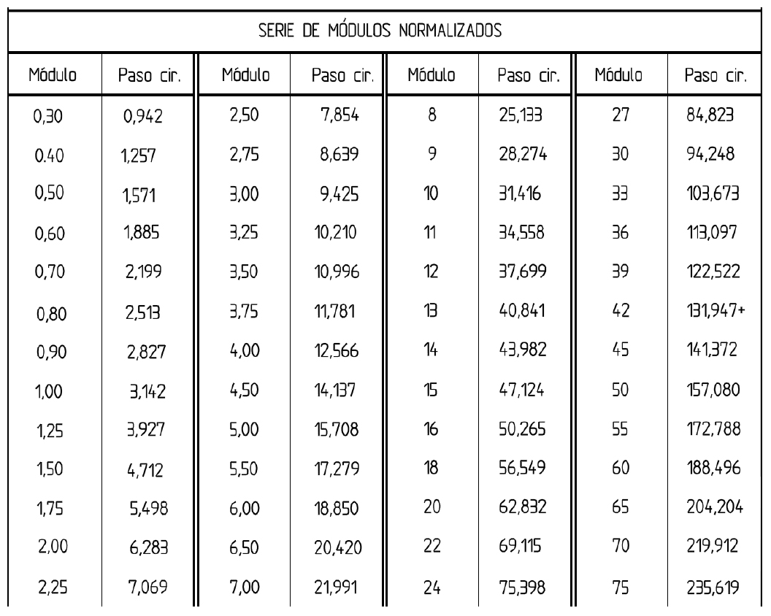

https://www.bostongear.com/-/media/Files/Literature/Brand/boston-gear/catalogs/p-1930-bg-sections/p-1930-bg_engineering-info-spur-gears.ashx
https://llamados.ancap.com.uy/docs_concursos/ARCHIVOS/1%20LLAMADOS%20EN%20TR%C3%81MITE/2018/REF.%2017-2018%20-%20OFICIAL%20TALLER%20B%20-%20PLANTA%20MINAS%20-%20PERFIL%20M%C3%81QUINAS-HERRAMIENTA/2%20-%20CONOCIMIENTOS%20ESPEC%C3%8DFICOS/7%20-%20M%C3%81QUINAS%20Y%20HERRAMIENTAS/C%C3%81LCULO%20DE%20ENGRANAJES.PDF
https://woodgears.ca/gear/planetary.html

